領収書様式本部
 |  |  |  |  |  | 領収書No. |  | ※青字部分はシンポジウム等のイベントに合わせて修正してください
黄色：必須項目
肌色：任意項目
 |  |  |  |  |  |  |  |  | ※再発行の場合のみ再発行と入れる

＜領収書履歴：発行毎に保存しておく情報＞
※領収書表記情報すべて
・請求書No.
・領収書No.
・再発行の場合、再発行である旨 ・発行年月日
・宛名（インボイス等受領者の氏名または名称）
・会員または非会員名
・入金額合計
・取引年月日（本人支払日）または該当年度（年間契約など） ・品名（課税の場合には「税込」も記載）
・品名毎の入金額
・税率・税率毎の合計入金額
・税率毎の税額
 |  |  |  |  |  |  |  |  | 会員または非会員名（会員または非会員番号）

 |  |  |  |  |  |  |  |  | 年/月/日

印
領 収 書
 |  |  |  | 〒101-0062
 | ○○ |  |  | 東京都千代田区神田駿河台１－５
 |  |  |  | 化学会館４F
 |  |  |  | 一般社団法人 情 報 処 理 学 会
 | 下記のとおり領収いたしました。 |  |  | ○○研究会/○○シンポジウム
 |  |  |  | 登録番号：T6-0100-0501-5598
 | 領収額 \ 0－
 |  |  |  |  |  |  |  |  | 検算1 | TRUE | 請求額＝実請求額合計
日付 | 年度 | 品 名 |  |  |  |  | 金額 |  | 検算2 | TRUE | 請求額＝税額内訳表の合計

 |  |  |  |  |  |  |  |  | 税込みの場合は品名の後に[税込]と入れる
 |  |  |  |  |  |  |  |  | 軽減税率の場合は品名の後に(*)をつける

 |  |  | 合計 |  | ¥0 | 内消費税 | ¥0 |  | 税込み金額へ上記明細の該当税率の合計（明細の該当行の金額を∔していく）
 |  |  | 課税対象外 |  | ¥0 | 内消費税 | ¥0 |  | 検算3 | TRUE
 |  |  | 8％対象 |  | ¥0 | 内消費税 | ¥0 |  | 検算4 | TRUE
 |  |  | 10％対象 |  | ¥0 | 内消費税 | ¥0 |  | 検算5 | TRUE
 |  |  |  |  |  |  | *軽減税率対象

お問い合わせなどは、下記までご連絡ください。
 |  |  |  |  |  |  |  |  |  |  | ※電子発行の場合表示不要
◇連絡／照会先◇ |  |  |  |  |  |  |  |  |  |  |  | 印紙税法の規定により印紙を貼付しません
一般社団法人情報処理学会 ○○研究会/○○シンポジウム 担当○○
E-Mail：****@****
Tel.(**)****-****
Fax.(**)****-****

領収書様式本部(英文)
黄色：必須項目
肌色：任意項目
Payee address |  |  |  |  |  | Receipt No. |  | ※青字部分はシンポジウム等のイベントに合わせて修正してください
 |  |  |  |  |  |  |  |  | ※再発行の場合のみ再発行と入れる

＜領収書履歴：発行毎に保存しておく情報＞
※領収書表記情報すべて
・請求書No.
・領収書No.
・再発行の場合、再発行である旨 ・発行年月日
・宛名（インボイス等受領者の氏名または名称）
・会員または非会員名
・入金額合計
・取引年月日（本人支払日）および該当年度 ・品名（課税の場合には「税込」も記載）
・品名毎の入金額
・税率・税率毎の合計入金額
・税率毎の税額
 |  |  |  |  |  |  |  |  | 会員または非会員名（会員または非会員番号）

 |  |  |  |  | Issue Date: |  |  |  | 年/月/日

Receipt

 | Payee Name |  |  | Information Processing Society of Japan
 |  |  |  | Kagaku-kaikan (Chemistry Hall) 4F
 |  |  |  | 1-5 Kanda-Surugadai, Chiyoda-ku,
 |  |  |  | Tokyo 101-0062 JAPAN
 |  |  |  | シンポジウム名/国際会議名
 |  |  |  | Tax Registration № : T6010005015598
 | Amount received \ 0－
 |  |  |  |  |  |  |  |  | 検算1 | TRUE | 請求額＝実請求額合計
Received Date | FY | Description |  |  |  |  | Amount |  | 検算2 | TRUE | 請求額＝税額内訳表の合計

 |  |  |  |  |  |  |  |  | 税込みの場合は品名の後に[税込]と入れる
 |  |  |  |  |  |  |  |  | 軽減税率の場合は品名の後に(*)をつける

領収書の発行は、必ず入金を確認したうえで発行してください

 |  |  | total (including tax) |  | ¥0 | tax | ¥0 |  | 税込み金額へ上記明細の該当税率の合計（明細の該当行の金額を∔していく）
 |  |  | non-taxable |  | ¥0 | tax | ¥0 |  | 検算3 | TRUE
 |  |  | 8％ total |  | ¥0 | tax | ¥0 |  | 検算4 | TRUE
 |  |  | 10％ total |  | ¥0 | tax | ¥0 |  | 検算5 | TRUE
 |  |  |  |  |  |  | *Reduce tax rate

*If you have any question, please contact XXXXXX |  |  |  |  |  |  |  |  |  |  | ※電子発行の場合表示不要
 |  |  |  |  |  |  |  |  |  |  |  | 印紙税法の規定により印紙を貼付しません
E-mail: XXXX@XXXXX
Tel. (XX)XXXX-XXXX
Fax. (XX)XXXX-XXXX

領収書様式説明
黄色：必須項目
肌色：任意項目

再発行の場合のみ記載する
不要な場合は、住所欄の住所所属名氏名等の記載省略可
〒 住所 氏名 |  |  |  |  |  | 領収書No. | 10
住所1
住所2
所属名
氏名
住所氏名や書類宛名と重複する場合や、会員番号が不明な場合は省略可
 |  |  |  | 会員または非会員名（会員または非会員番号）

※日付：取引年月日として領収した日付を記載する。
※年度：明細年度（該当年度）を表示する。
③
 |  |  |  |  |  | 2023-10-01
発行年月日
領 収 書

⑦
①
 | ○○ |  |  | 〒101-0062 東京都千代田区神田駿河台１－５ 化学会館４F 一般社団法人 情 報 処 理 学 会 ××シンポジウム
印
情報処理学会本部以外から発行する場合でも、
登録番号に加えて、次の2点は必ず表記する。
・本部名称：一般社団法人情報処理学会 ・本部住所：東京都千代田区神田駿河台１－５
化学会館４F
※印鑑は適宜変更する（なしでも可）。
②
登録番号は必ず表記する（変更不可）
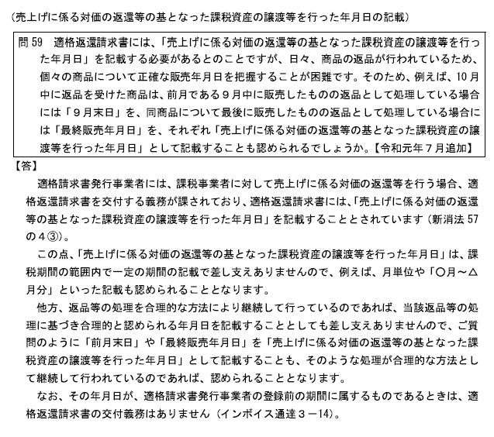
③
 | 下記のとおり領収いたしました。
 |  |  |  | 登録番号：T6-0100-0501-5598 |  |  |  |  |  |  |  | ※取引日付の定義：売上返還の例だが、考え方はこのQAの内容に該当する
 | 領収額 \ 3,180－
 |  |  |  |  |  |  |  | 検算1 | TRUE | 請求額＝実請求額合計
日付 | 年度 | 品 名 |  |  |  |  | 金額 | 検算2 | TRUE | 請求額＝税額内訳表の合計
2023-09-01 | 2023 | 課税対象外品名 |  |  |  |  | 1,000
④
2023-09-01 | 2023 | 8％対象品名 [税込] （*） |  |  |  |  | 1,080 | 税込みの場合は品名の後に[税込]と入れる
2023-09-01 | 2023 | 10％対象品名 [税込] |  |  |  |  | 1,100 | 軽減税率の場合は品名の後に(*)をつける

次の2つの数字は一致する
領収額
税額内訳表の合計
適格請求書（領収書等）記載項目
①適格請求書(インボイス)発行事業者の氏名または名称
②登録番号：適格請求書登録番号（発行者）
③取引日付（該当年度でも可）：請求書は取引対象日、領収書では本人支払日
④取引内容：軽減税率対象品目である場合にはその旨を記載（軽減税率対象品目は「*」を付ける） ※税込みの場合は、品名の後に [税込] と記載する
⑤税抜取引額または税込取引額を税率区分ごとに合計した金額および適用税率
⑥⑤に対する消費税額等
⑦インボイス等受領者の氏名または名称
※②⑤⑥は、適格請求書で新たに記載が必須となった項目

税込取引額を税率区分ごとに合計した金額および消費税額等
（端数処理は税率ごとに1回ずつ）

 |  |  |  |  |  |  |  |  |  |  | 参考：国税庁「適格請求書等保存方式の概要(令和3年7月)」6ページより抜粋
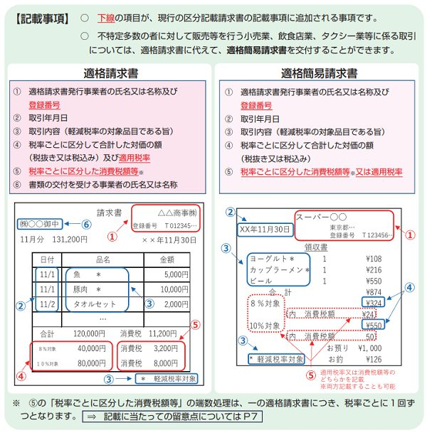

⑤
⑥
 |  |  | 合計 |  | ¥3,180 | 内消費税 | ¥180
 |  |  | 課税対象外 |  | ¥1,000 | 内消費税 | ¥0 | 検算3 | TRUE
 |  |  | 8％対象 |  | ¥1,080 | 内消費税 | ¥80 | 検算4 | TRUE
 |  |  | 10％対象 |  | ¥1,100 | 内消費税 | ¥100 | 検算5 | TRUE
 |  |  |  |  |  |  | *軽減税率対象

お問い合わせなどは、下記までご連絡ください。 ◇連絡／照会先◇ 一般社団法人情報処理学会 ○○研究会/○○シンポジウム 担当○○ E-Mail：****@**** Tel.(**)****-**** Fax.(**)****-****
 |  |  |  |  |  |  |  | ※電子発行の場合表示不要
 |  |  |  |  |  |  |  |  | 印紙税法の規定により印紙を貼付しません

